Introduktion
INTRODUKTION

Version: December 2021
 |  |  |  |  | 

INSTRUKTIONER FÖR VÄRMEBEHOVSBERÄKNING
Ventilationsdata är hämtad från SS 951050:2014 och är återgiven med vederbörligt tillstånd av SIS, Svenska institutet för standarder som också säljer den kompletta standarden www.sis.se. Denna mall är framtagen inom projektet ”Utökad grisproduktion på Gotland” som finansieras av Landsbygdsprogrammet 2014-2020 och Leader Gute. Projektet är ett samarbetsprojekt mellan RISE Jordbruk och trädgård, Gotlands Slagteri AB, Gård och Djurhälsan och gotländska grisproducenter. Den ursprungliga mallen är gjord av Sivert Johansson, ventilationskonsult djurstallar.
GENERELLT

 |  | I modellen ska de blåa fälten fyllas i

BEGREPP VÄRMETILLFÖRSEL GENOM DJUREN

 | Djur |  | Ange antalet djur som finns i avdelningen

 | Önskad stalltemperatur |  | Rekommenderad temperatur i avdelningen

 | Utvändig temperatur |  | Se klimatzoner på fliken "Kalkyl" eller "Data SIS" (t.ex. tillhör Gotland zon A = -10°C). OBS! Glöm inte minustecknet!

BEGREPP OCH FÖRKLARING BYGGNADSDATA

 | Byggn.yta mot varmt utrymme m2 |  | Har avdelningen väggar mot varmt utrymme ska motsvarande yta (m2) fyllas i här (enligt skiss nedan ska ytorna på långsida B och gavel D reduceras i sin helhet)

 | Byggn.yta som avgår m2
 |  |  | Totala ytan (m2) för fönster, dörrar och portar ska fyllas i

 | Isoleringsförmåga |  | Byggnadsdelens isoleringsförmåga uppskattas och väljs:
 |  |  | "Dålig", "Medel" resp. "Bra"

 |  |  | T.ex. 10 st. fönster (1,2 m x 0,8 m). Total yta som avgår 9,6 m².
T.ex. 2 st. fönster (1,2m x 0,8m) och 1 st. dörr (1,2 m x 2,1 m). Total yta som avgår = 4,44 m2 |  |  |  | Långsida A |  |  | Korridor (varmt utrymme)
 |  | Gavel C |  |  |  | Gavel D
 |  |  | Avdelningen som värmeberäknas

 |  |  |  | Långsida B

 |  |  | Angränsande avdelning (varmt)

 | När erforderliga blå fält är ifyllda, på fliken "Kalkyl", erhålls ett resultat i "Kalkylerad värmebalans +/-", watt per timme.
 | Om summan är negativ behöver värme tillsättas.

 | Man kan ändra ”Önskad stalltemperatur” och/eller ”Utvändig temperatur” till en lägre eller högre temperatur och se hur det påverkar värmebalansen. Man kan också ändra isoleringsförmågan för att se hur t.ex. tilläggsisolering påverkar värmebalansen.

KONTAKTUPPGIFTER
Vid frågor om mallen kontakta: Gård & Djurhälsan | 0771-216500 | info@gardochdjurhalsan.se

Kalkyl
KALKYL
VENTILATIONS- OCH VÄRMEBEHOVSBERÄKNING GRISSTALL

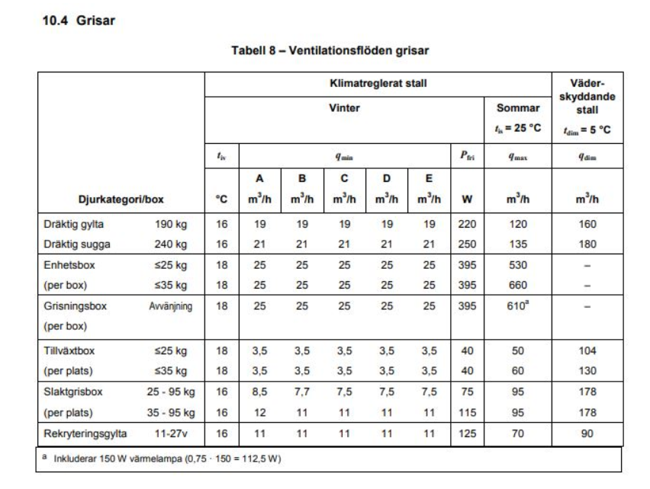
VÄRMETILLFÖRSEL GENOM DJUREN
Ventilationsdata är hämtad från SS 951050:2014 och är återgiven med vederbörligt tillstånd av SIS, Svenska institutet för standarder som också säljer den kompletta standarden www.sis.se". Denna mall är framtagen inom projektet ”Utökad grisproduktion på Gotland” som finansieras av Landsbygdsprogrammet 2014-2020 och Leader Gute. Den ursprungliga mallen är gjord av Sivert Johansson, ventilationskonsult djurstallar.
 |  |  |  | välj q
Val av klimatzon |  | (Se klimatzon karta nedan) |  | A

 |  |  |  | Antal boxar eller djur | Minvent. (m³/h) |  | Maxvent. (m³/h) |  | Värmeavgivning (W)
Djurkategori i avdelningen |  |  | välj q |  | per box/djur | per avd | per box/djur | per avd | per box/djur | per avd
Slaktgrisbox per plats (25-95kg) |  |  |  | 400 | 8.5 | 3,400 | 95 | 38,000 | 75 | 30,000
 |  |  |  |  | 0 | 0 | 0 | 0 | 0 | 0
 |  |  |  |  | 0 | 0 | 0 | 0 | 0 | 0
Total |  |  |  | 400 |  | 3,400 |  | 38,000 | + | 30,000

Önskad temperatur |  | Enhet | Temp | (Justera)
Önskad stalltemperatur |  | Celcius | 16.0 |  | t Justeras vid behov
Utvändig temperatur (enligt klimatzon) |  | Celcius | -10.0 |  | t Justeras vid behov
Temperaturskillnad (Innetemp. -Utetemp.) |  | Celcius | 26.0

Kalkyl värmeförluster
Förlust genom ventilationen: | Minvent. |  |  | 3,400 | x Tempdiff. |  | 26.0 | 0.35 | - | 30,940
Förlust genom byggnadsdelar: | Byggnadens isoleringsförmåga |  |  | 783.0 | x Tempdiff. |  | 26.0 |  | - | 20,358
 |  |  |  |  | Kalkylerad värmebalans |  |  |  | +/- | -21,298
 |  |  |  |  | kalkylen pekar på ett underskott - värme bör tillföras

BYGGNADSDATA |  |  |  |  |  |  |  | KLIMATZONER

Mått på avdelningen | Enhet | Värde
Längd | m | 30.0 |  |  |  |  |  | A= -10 | C= -18 | E= - 24
Bredd | m | 30.0 |  |  |  |  |  | B= -15 | D= -20 | ( °C )
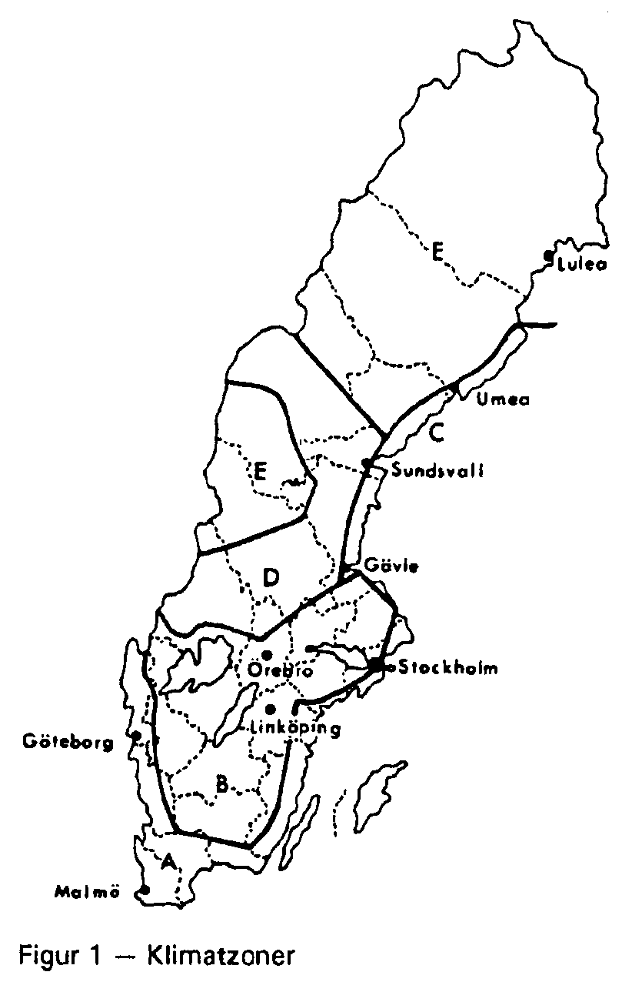
Höjd | m | 3.0
 |  |  |  | Byggn.yta mot varmt utrymme m2 | Fönster dörrrar portar som avgår m2
Netto m² Byggnadsdel |  |  | Brutto |  |  | Netto
 |  |  | m² |  |  | m²
Långsida A | (vägglängd x vägghöjd) |  | 90.0 |  |  | 90.0
Långsida B | (vägglängd x vägghöjd) |  | 90.0 |  |  | 90.0
Gavel C | (vägglängd x vägghöjd) |  | 90.0 |  |  | 90.0
Gavel D | (vägglängd x vägghöjd) |  | 90.0 |  |  | 90.0
 |  |  | Total Netto m² |  | 0.0 | 360.0

Golv | (längd x bredd) |  |  |  |  | 900.0
Tak | (längd x bredd) |  |  |  |  | 900.0

Isoleringsförmåga Byggnadsdel | Välj isolerings förmåga q |  |  |  |  |  |  | U-värde efter isoleringsförmåga
 |  |  | m² | U-värde | Summa |  |  | Dålig | Medel | Bra
Väggar | Bra |  | 360.0 | 0.30 | 108.0 |  |  | 0.90 | 0.60 | 0.30
Golv | Dålig |  | 900.0 | 0.50 | 450.0 |  |  | 0.50 | 0.45 | 0.40
Tak | Bra |  | 900.0 | 0.25 | 225.0 |  |  | 0.35 | 0.30 | 0.25
Fönster, dörrar och portar | Bra |  | 0.0 | 1.00 | 0.0 |  |  | 1.50 | 1.25 | 1.00
Summa isoleringsförmåga |  |  |  |  | 783.0

Data SIS
DATA SIS
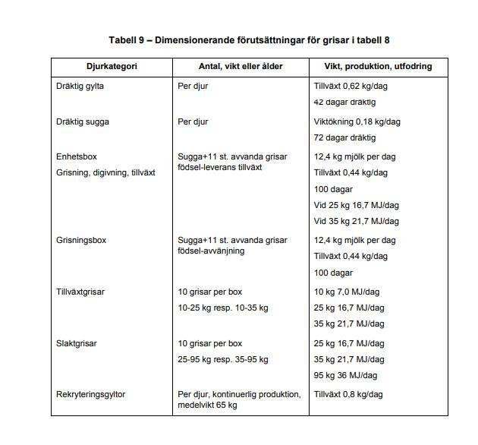
VENTILATIONSFLÖDEN GRISAR
Tabellerna och ventilationsdata är hämtade från SS 951050:2014 och är återgiven med vederbörligt tillstånd av SIS, Svenska institutet för standarder som också säljer den kompletta standarden www.sis.se".
Djurkategori (Box) | VINTER |  |  |  |  |  |  | SOMMAR
 | Tiv | Qmin |  |  |  |  | Pfri | Qmax
 | Rek temp | A | B | C | D | E | W
 | Celsius | m3/h | m3/h | m3/h | m3/h | m3/h |  | m3/h

Dräktig gylta (190 kg) | 16 | 19 | 19 | 19 | 19 | 19 | 220 | 120
Dräktig sugga (240 kg) | 16 | 21 | 21 | 21 | 21 | 21 | 250 | 135
Enhetsbox (<25 kg) | 18 | 25 | 25 | 25 | 25 | 25 | 395 | 530
Enhetsbox (<35 kg) | 18 | 25 | 25 | 25 | 25 | 25 | 395 | 660
Grisningsbox (avvänjning) | 18 | 25 | 25 | 25 | 25 | 25 | 395 | 610
Tillväxtbox per plats (< 25kg) | 18 | 3.5 | 3.5 | 3.5 | 3.5 | 3.5 | 40 | 50
Tillväxtbox per plats(< 35kg) | 18 | 3.5 | 3.5 | 3.5 | 3.5 | 3.5 | 40 | 60
Slaktgrisbox per plats (25-95kg) | 16 | 8.5 | 7.7 | 7.5 | 7.5 | 7.5 | 75 | 95
Slaktgrisbox per plats (35-95kg) | 16 | 12 | 11 | 11 | 11 | 11 | 115 | 95
Rekryteringsgylta 11-27 veckor | 16 | 11 | 11 | 11 | 11 | 11 | 125 | 70

Inkluderar 150 W värmelampa (0,75 x 150 = 112,5 W)

KLIMATZONER

 |  |  | KLIMATZON

 |  |  | TEMPERATUR
 |  |  | A | -10
 |  |  | B | -15
 |  |  | C | -18
 |  |  | D | -20
 |  |  | E | -24

